Sheet1
specifikacija materijala
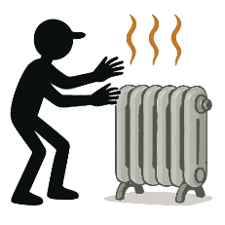

 | MATERIJAL | KOLIČINA

